6.1
voltar à página inicial |  |  |  | 6 - CONTRASTE
 | S | N | NA
 | x |  |  | 6.1 No corpo de um documento, o rácio de contraste entre a cor do texto normal (menor que 18 pontos ou menor que 14 pontos negrito) e a cor do fundo é superior a 4,5:1
 |  |  |  | Deve assegurar-se no corpo do documento que o rácio de contraste entre a cor do texto e a cor de fundo é, no mínimo, de 4,5:1, de forma a assegurar a sua legibilidade para utilizadores com deficiências da visão.

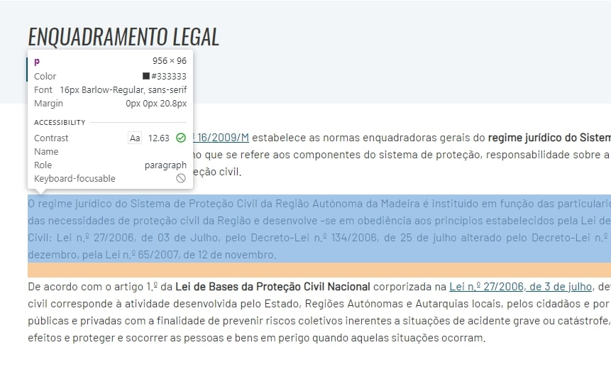
 | Listagem de evidências
 |  |  |  |  | Notas:
 |  |  |  |  | Evidências retiradas do site: https://www.cm-pontadosol.pt/viver/concelho/protecao-civil/enquadramento-legal

6.2
voltar à página inicial |  |  |  | 6 - CONTRASTE
 | S | N | NA
 | x |  |  | 6.2 O rácio de contraste entre a cor do texto de tamanho grande (maior ou igual que 18 pontos ou maior ou igual que 14 pontos negrito) e a cor do fundo é superior a 3:1
 |  |  |  | Os textos de tamanho superior a 18 pontos, ou os textos de tamanho superior a 14 pontos mas a negrito, devem assegurar um rácio de contraste mínimo de 3:1 entre a cor do texto e a cor do fundo.

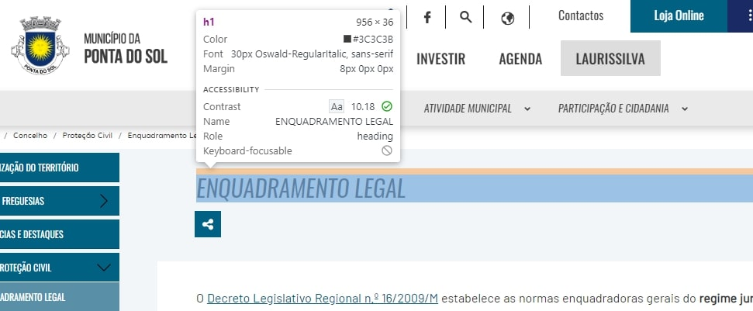
 | Listagem de evidências
 |  |  |  |  | Notas:
 |  |  |  |  | Evidências retiradas do site: https://www.cm-pontadosol.pt/viver/concelho/protecao-civil/enquadramento-legal

8.1
voltar à página inicial |  |  |  | 8 - ESTRUTURA DA PÁGINA
 | S | N | NA
 | x |  |  | 8.1 Quando se retira a CSS, todos os elementos HTML devem alinhar à esquerda
 |  |  |  | Quando se desativam todos os estilos visuais, o conteúdo da página é apresentado alinhado à esquerda e apresenta-se de forma linear.

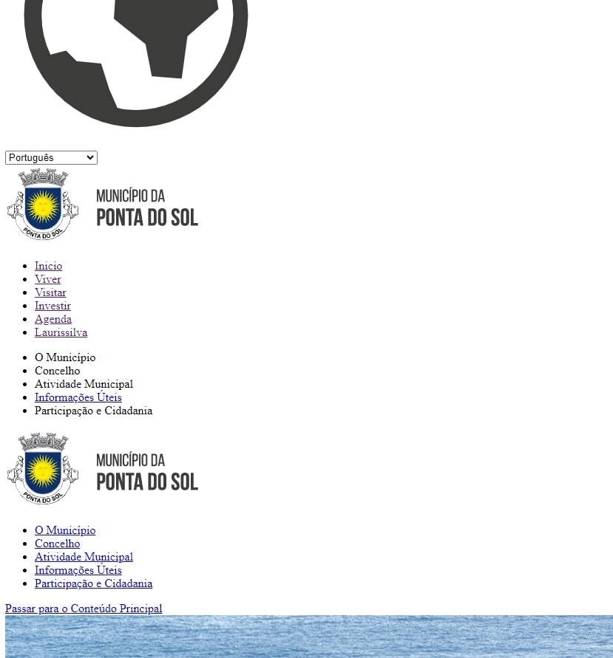
 | Listagem de evidências
 |  |  |  |  | Notas:
 |  |  |  |  | Evidências retiradas do site: https://www.cm-pontadosol.pt/

